상품제안서
송월 가정의달 텀블러 세트(뉴컬러 무지 타올 1매 + 스마트 텀블러 500ml 1개) | 상품코드: F25665

 |  |  |  |  |  |  | 02-412-0044 | www.easy1.co.kr
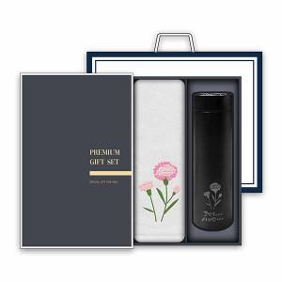

【상세/제작정보】

【인쇄/포장옵션】 | 자수 / 종이케이스

【공급단가】 | 수량 | 50~ | 100~ | 500~ | 1,000~ | 2,000~
*VAT별도 | 단가 | 11,620원 | 11,430원 | 11,160원 | 10,880원 | 10,690원

【상품 URL】 | https://dev.easy1.co.kr:443/src/goods_detail.php?gdno=25665

